Sheet1
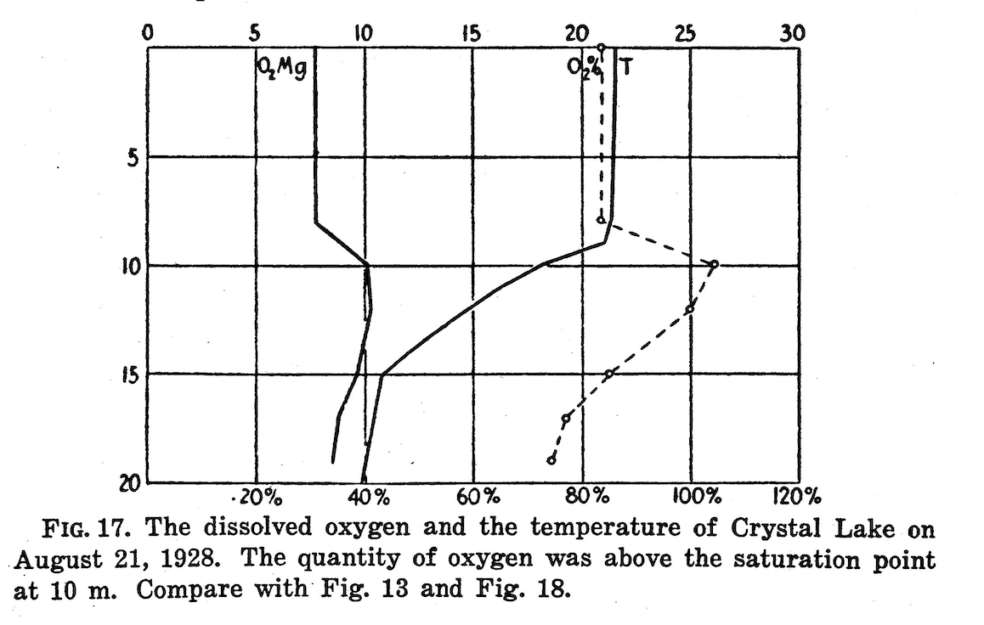
Date | Lake | Depth | Temp_C | DO_mgL
21-Aug-28 | Crystal Lake | 0 | 22 | 7.5
21-Aug-28 | Crystal Lake | 8 | 22 | 7.5
21-Aug-28 | Crystal Lake | 10 | 18 | 10
21-Aug-28 | Crystal Lake | 12 | 15 | 10.2
21-Aug-28 | Crystal Lake | 15 | 11 | 10
21-Aug-28 | Crystal Lake | 17 | 10.5 | 8.5
21-Aug-28 | Crystal Lake | 19 | 9.8 | 8
25-Aug-28 | Trout Lake | 0 | 19 | 8
25-Aug-28 | Trout Lake | 5 | 19 | 8
25-Aug-28 | Trout Lake | 10 | 19 | 7.7
25-Aug-28 | Trout Lake | 12 | 12 | 7
25-Aug-28 | Trout Lake | 15 | 8 | 6
25-Aug-28 | Trout Lake | 20 | 7 | 6
25-Aug-28 | Trout Lake | 25 | 6.5 | 4.5
25-Aug-28 | Trout Lake | 28 | 6.5 | 4
25-Aug-28 | Trout Lake | 32 | 6.5 | 2.1

